jenkins
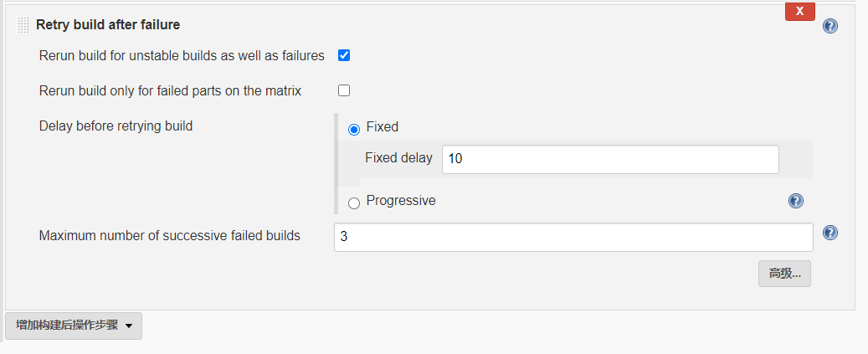
Naginator Plugin：重构插件：https://www.bbsmax.com/A/pRdBe6y15n/
重构配置：

